contextdesc
■参照資料
 | https://github.com/lzx551402/contextdesc
 | 特徴ポイントを取得
■ソース
 | git clone https://github.com/lzx551402/contextdesc.git

■実行環境構築
 | pip install tensorflow-gpu==1.14.0
 | pip install tensorflow==1.14.0
 | pip install opencv-python==3.4.2.17
 | pip install opencv-contrib-python==3.4.2.17
 | pip install open3d-python

■訓練済みモデルダウンロード
 | pb='contextdesc'
 | mkdir {bp}/contextdesc/pretrained
 | cd {bp}/contextdesc/pretrained
 | wget https://research.altizure.com/data/contextdesc_models/contextdesc_pp.tar
 | tar -xvf contextdesc_pp.tar
 | wget https://research.altizure.com/data/contextdesc_models/retrieval_model.tar
 | tar -xvf retrieval_model.tar
 | wget https://research.altizure.com/data/contextdesc_models/dense-contextdesc.tar
 | tar -xvf dense-contextdesc.tar

■モデル実行
 | cd {bp}/contextdesc
 | python image_matching.py
 | #--loc_model '/content/contextdesc/pretrained/dense-contextdesc'
 | #--reg_model 'pretrained/contextdesc++'

■サンプル出力結果

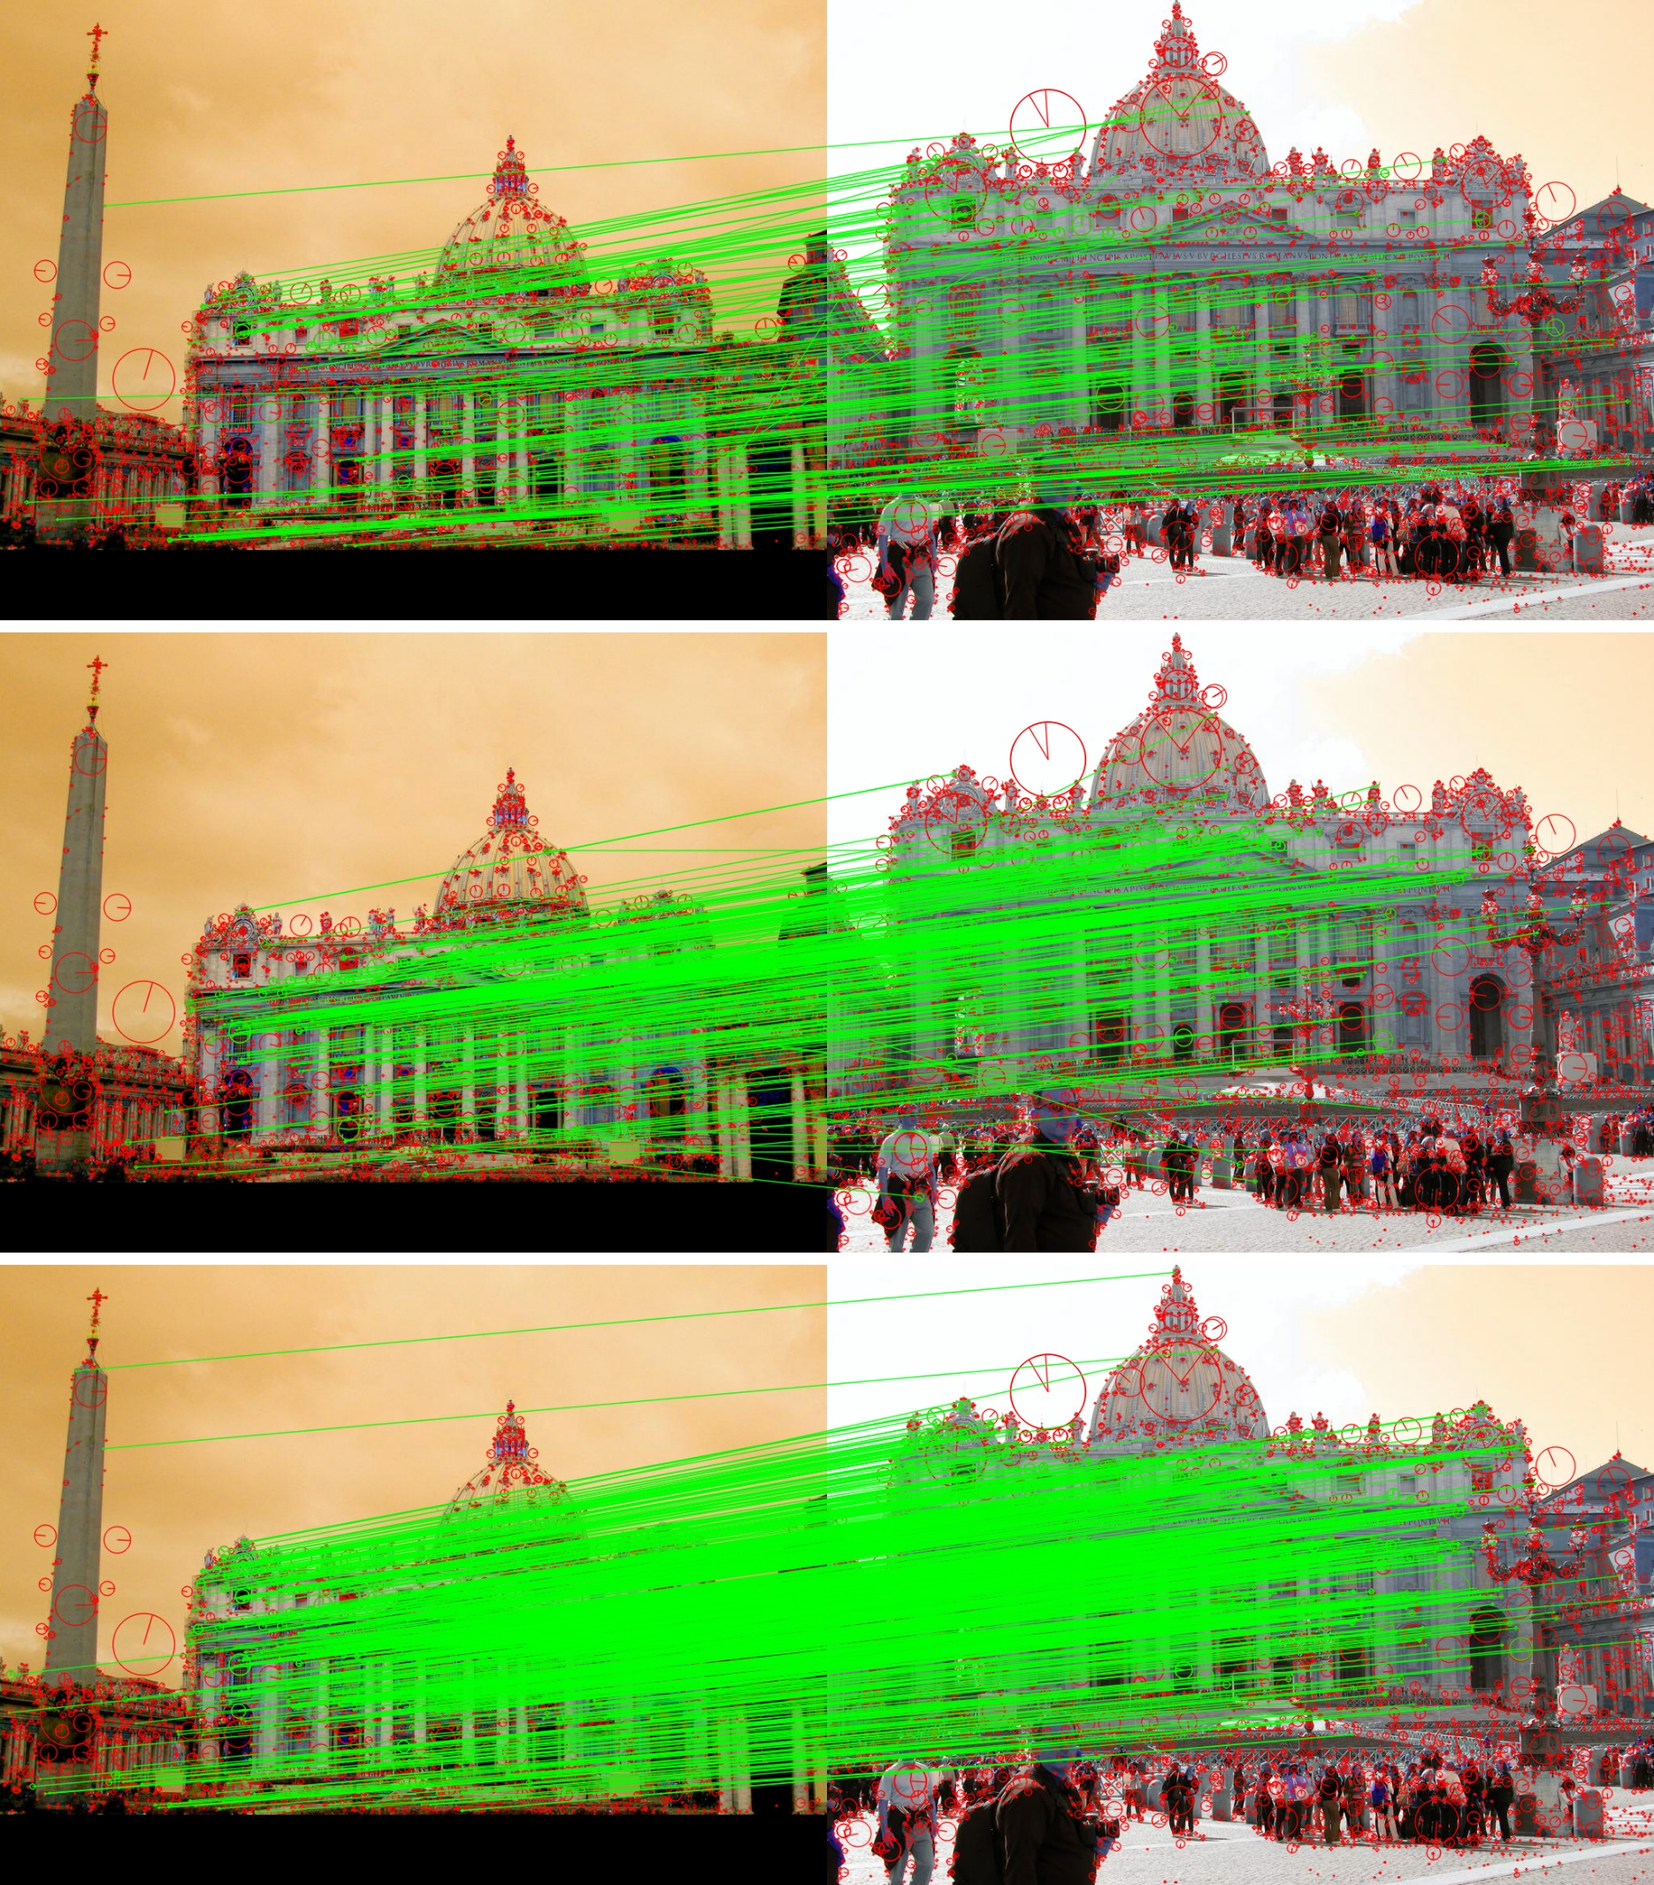

 |  | sift_match

 |  | base_match

 |  | aug_match

■上記結果を見ると、下記結論があります。
 | 深層学習のモデル【base_match】と【aug_match】について、よい特徴点を取得できます。

probreg
■参照資料
 | https://github.com/neka-nat/probreg
 | ポイントクラウドにより、点群の変換マトリックスを計算
■概要
Probregは実装がクラウド指していることのライブラリであるのREGでistrationアルゴリズムをPROB ablisticモデル。
確率モデルを使用したポイントセット登録アルゴリズムは、ICP（Iterative Closest Point）よりも堅牢です。このパッケージは、確率モデルを使用していくつかのアルゴリズムを実装し、Open3Dとのシンプルなインターフェイスを提供します。
コア機能
Open3Dインターフェース
剛体変換と非剛体変換

■環境構築
 | !pip install cupy
 | !pip install probreg
 | !pip install open3d==0.10

■サンプル１
 | import copy
 | import numpy as np
 | import open3d as o3
 | from probreg import cpd

 | # load source and target point cloud
 | source = o3.io.read_point_cloud('bunny.pcd')
 | target = copy.deepcopy(source)
 | # transform target point cloud
 | th = np.deg2rad(30.0)
 | target.transform(np.array([[np.cos(th), -np.sin(th), 0.0, 0.0],
 | [np.sin(th), np.cos(th), 0.0, 0.0],
 | [0.0, 0.0, 1.0, 0.0],
 | [0.0, 0.0, 0.0, 1.0]]))
 | source = source.voxel_down_sample(voxel_size=0.005)
 | target = target.voxel_down_sample(voxel_size=0.005)

 | # compute cpd registration
 | tf_param, _, _ = cpd.registration_cpd(source, target)
 | result = copy.deepcopy(source)
 | result.points = tf_param.transform(result.points)

 | # draw result
 | source.paint_uniform_color([1, 0, 0])
 | target.paint_uniform_color([0, 1, 0])
 | result.paint_uniform_color([0, 0, 1])
 | o3.visualization.draw_geometries([source, target, result])

■サンプル２

 | import numpy as np
 | use_cuda = True
 | if use_cuda:
 | import cupy as cp
 | to_cpu = cp.asnumpy
 | cp.cuda.set_allocator(cp.cuda.MemoryPool().malloc)
 | else:
 | cp = np
 | to_cpu = lambda x: x
 | import open3d as o3
 | import transformations as trans
 | from probreg import cpd
 | from probreg import callbacks
 | import utils
 | import time

 | source, target = utils.prepare_source_and_target_nonrigid_3d('face-x.txt', 'face-y.txt', voxel_size=3.0)
 | source = cp.asarray(source.points, dtype=cp.float32)
 | target = cp.asarray(target.points, dtype=cp.float32)

 | acpd = cpd.AffineCPD(source, use_cuda=use_cuda)
 | start = time.time()
 | tf_param, _, _ = acpd.registration(target)
 | elapsed = time.time() - start
 | print("time: ", elapsed)

 | print("result: ", to_cpu(tf_param.b), to_cpu(tf_param.t))

■サンプル３

 | import numpy as np
 | use_cuda = True
 | if use_cuda:
 | import cupy as cp
 | to_cpu = cp.asnumpy
 | cp.cuda.set_allocator(cp.cuda.MemoryPool().malloc)
 | else:
 | cp = np
 | to_cpu = lambda x: x
 | import open3d as o3
 | import transformations as trans
 | from probreg import cpd
 | from probreg import callbacks
 | import utils
 | import time

 | source, target = utils.prepare_source_and_target_rigid_3d('bunny.pcd', voxel_size=0.003)
 | source = cp.asarray(source.points, dtype=cp.float32)
 | target = cp.asarray(target.points, dtype=cp.float32)

 | rcpd = cpd.RigidCPD(source, use_cuda=use_cuda)
 | start = time.time()
 | tf_param, _, _ = rcpd.registration(target)
 | elapsed = time.time() - start
 | print("time: ", elapsed)

 | rot = trans.identity_matrix()
 | rot[:3, :3] = to_cpu(tf_param.rot)
 | print("result: ", np.rad2deg(trans.euler_from_matrix(rot)),
 | tf_param.scale, to_cpu(tf_param.t))

